Сушки
04080, Киев, ул. Фрунзе, 102
тел.многоканальный: (044) 492-30-00;
info@mt.ua www.mt.ua

2020-10-26

ПРАЙС-ЛИСТ
сушки для кухонь Elletipi (Италия)

Сушки для посуды BRIDGE Двухярусные сушки для навесных шкафчиков шириной от 400 - до 1200 мм. В комплекте с поддоном. Фиксация с помощью пружинного механизма. Материал - нержавеющая сталь AISI 304, или более бюджетный вариант, нержавеющая сталь AISI 430.
Изображение | Артикул | Наименование | Ед. изм. | Цена, евро, розн. | Категория складской программы
 | I850 CB 41 | Сушка для посуды BRIDGE 450 мм, AISI 304 | компл. | 33.29 | Склад МТ
 | I850 CB 56 | Сушка для посуды BRIDGE 600 мм, AISI 304 | компл. | 39.07 | Склад МТ
 | I850 CB 66 | Сушка для посуды BRIDGE 700 мм, AISI 304 | компл. | 45.47 | Склад МТ
 | I850 CB 76 | Сушка для посуды BRIDGE 800 мм, AISI 304 | компл. | 48.01 | Склад МТ
 | I850 CB 86 | Сушка для посуды BRIDGE 900 мм, AISI 304 | компл. | 51.89 | Склад МТ
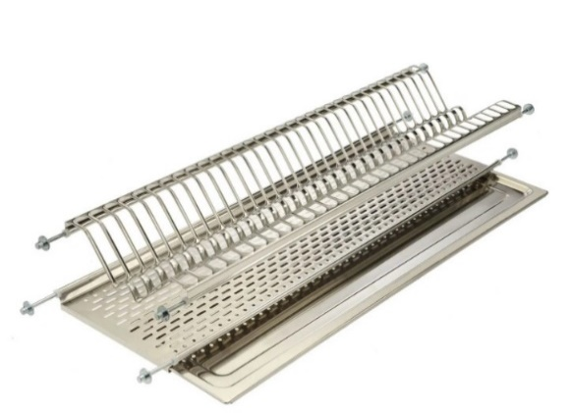 | I800/430 CB 41 | Сушка для посуды BRIDGE 450 мм, AISI 430 | компл. | 27.70 | Склад МТ
 | I800/430 CB 46 | Сушка для посуды BRIDGE 500 мм, AISI 430 | компл. | 28.81 | Склад МТ
 | I800/430 CB 56 | Сушка для посуды BRIDGE 600 мм, AISI 430 | компл. | 30.65 | Склад МТ
 | I800/430 CB 66 | Сушка для посуды BRIDGE 700 мм, AISI 430 | компл. | 35.53 | Склад МТ
 | I800/430 CB 76 | Сушка для посуды BRIDGE 800 мм, AISI 430 | компл. | 37.96 | Склад МТ
 | I800/430 CB 86 | Сушка для посуды BRIDGE 900 мм, AISI 430 | компл. | 42.26 | Склад МТ
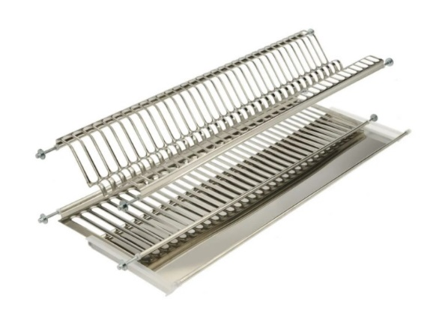 | I950 CB 116 | Сушка для посуды BRIDGE 1200 мм, (поддон с пластиковыми наконечниками и приподнятыми бортами), AISI 304 | компл. | 72.87 | под заказ
Сушки для посуды COMBI Одноуровневые сушки для навесных шкафчиков шириной от 400 - до 1200 мм. В комплекте с поддоном. Фиксация с помощью пружинного механизма. Материал - нержавеющая сталь AISI 304, возможен более бюджетный вариант, нержавеющая сталь AISI 430.
Изображение | Артикул | Наименование | Ед. изм. | Цена, евро, розн. | Категория складской программы
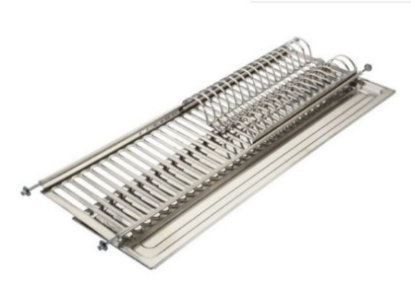 | I611 COMBI 56 | Сушка для посуды COMBI 600 мм, AISI 304 | компл. | 32.75 | распродажа
 | I611 COMBI 66 | Сушка для посуды COMBI 700 мм, AISI 304 | компл. | 36.34 | распродажа
 | I611 COMBI 76 | Сушка для посуды COMBI 800 мм, AISI 304 | компл. | 40.55 | распродажа
 | I611 COMBI 86 | Сушка для посуды COMBI 900 мм, AISI 304 | компл. | 43.98 | распродажа
Сушки для посуды WIZARD P Предназначены для ящиков, посудомоечных машин. Комплект состоит из поддонов для сбора воды с самоадаптирующимися резиновыми профилями (для компенсации возможных различий в ширине), и держателями для тарелок и чашек. Материал – пластик, хромированная сталь.
Изображение | Артикул | Наименование | Ед. изм. | Цена, евро, розн. | Категория складской программы
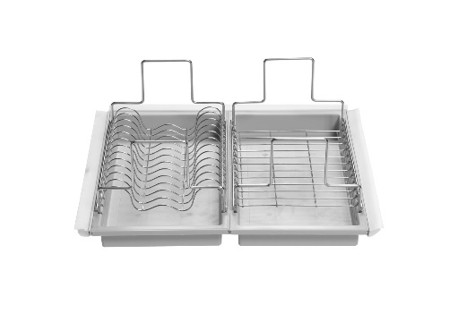 | I500 P060 | Комплект из 2х поддонов Wizard P 600 мм | компл. | 73.58 | Склад МТ
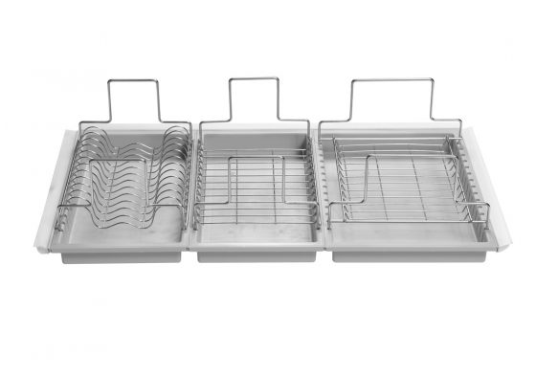 | I500 P090 | Комплект из 3х поддонов Wizard P 900 мм | компл. | 103.49 | под заказ
Сушки для посуды WIZARD X Предназначены для ящиков Tandembox и Legrabox от компании BLUM, посудомоечных машин. Комплект состоит из высокого поддона из нержавеющей стали AISI 304 и решетки для сушки из стальной проволки.
Изображение | Артикул | Наименование | Ед. изм. | Цена, евро, розн. | Категория складской программы
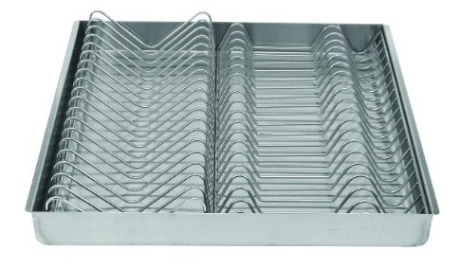 | I500 X060. | Комплект Wizard X на фасад 600мм | компл. | 164.43 | под заказ

 |  | Цены указаны в EURO (для справки) с учетом НДС. Оплата производится в гривнах по курсу Межбанк+1%.

Контейнеры для мусора
04080, Киев, ул. Фрунзе, 102
тел.: (044) 492-30-00;
info@mt.ua www.mt.ua

2020-10-26

ПРАЙС-ЛИСТ
фурнитура для кухонь Elletipi (Италия)

Контейнеры для мусора Cover Box Контейнеры 4х размеров по высоте и 3х по ширине. Пакет для мусора фиксируется с помощью ручек. Есть возможность разместить 2 пакета для мусора в один контейнер, для этого существует паз по центру, между ручками. Комплектуются ручками зеленого, желтого, синего и красного цветов. Возможность поставки с обычной крышкой или крышкой с фильтром, поглощающим неприятные запахи. Материал - пластик полипропилен. Цвет - антрацит.
Изображение | Артикул | Наименование | Ед. изм. | Цена, евро, розн. | Категория складской программы
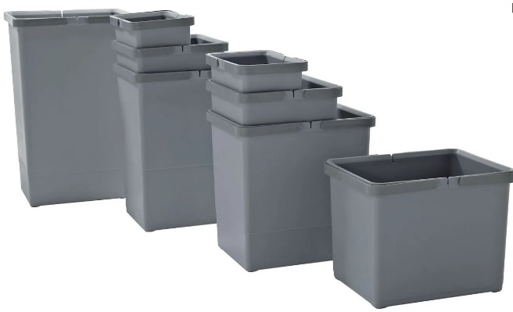 | PTM SP28 C97 | Контейнер COVER BOX (225х150х280мм), 6л, в комплекте c ручками | шт. | 6.51 | Склад МТ
 | PTM SP34 C97 | Контейнер COVER BOX (150х225х340мм), 8л, в комплекте с ручками | шт. | 0.00 | новинка | давай не менять размер местами 225х150х340мм
 | PTM SM28 C97 | Контейнер COVER BOX (225х225х280мм), 10л, в комплекте c ручками | шт. | 7.61 | Склад МТ
 | PTM SM34 C97 | Контейнер COVER BOX (225х225х340мм), 12л, в комплекте c ручками | шт. | 8.48 | Склад МТ
 | PTM SG28 C97 | Контейнер COVER BOX (300х225х280мм), 15л, в комплекте c ручками | шт. | 9.18 | Склад МТ
 | PTM SG34 C97 | Контейнер COVER BOX (300х225х340мм),18л, в комплекте c ручками | шт. | 9.72 | Склад МТ
 | PTM SG44 C97 | Контейнер COVER BOX (300х225х440мм), 24л, в комплекте c ручками | шт. | 11.10 | Склад МТ
 | STA SE53 C97 | Контейнер COVER BOX, 35л, в комплекте с ручками | шт. | 0.00 | новинка | размеры надо прописать. Найди на сайте или запросить надо
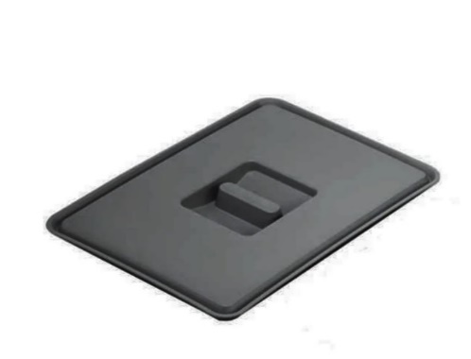 | STA PT CS C97 | Крышка для контейнера COVER BOX, S (узкая) | шт. | 4.32 | Склад МТ
 | STA PT CP C97 | Крышка для контейнера COVER BOX, P (маленькая) | шт. | 4.02 | Склад МТ
 | STA PT CM C97 | Крышка для контейнера COVER BOX, M (средняя) | шт. | 4.37 | Склад МТ
 | STA PT CG C97 | Крышка для контейнера COVER BOX, G (большая) | шт. | 4.70 | Склад МТ
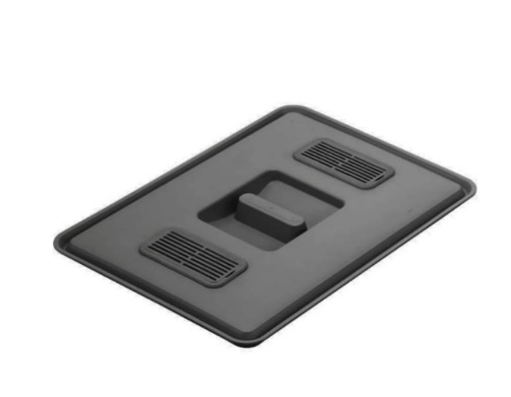 | PTP CG C97 | Крышка для контейнера с фильтром, P (маленькая) | шт. | 6.13 | Склад МТ
 | PTP CM C97 | Крышка для контейнера COVER BOX с фильтром, M (средняя) | шт. | 9.18 | Склад МТ
 | PTP CG C97 | Крышка для контейнера COVER BOX с фильтром, G (большая) | шт. | 9.26 | Склад МТ
Контейнеры для мусора BIG BOX Отдельностоящие контейнеры большего объема: 30, 32 и 50 литров. Откидная крышка без фильтра. Материал – пластик полипропилен.
Изображение | Артикул | Наименование | Ед. изм. | Цена, евро, розн. | Категория складской программы
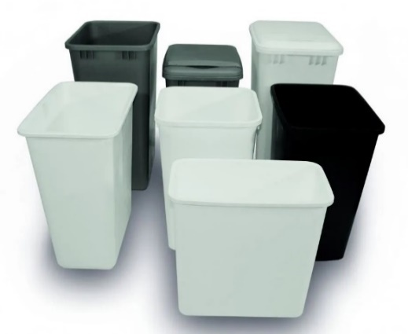 | SECCHIO HSB 30 C09 | Контейнер BIG BOX (320х270хh410мм), 30л, антрацит С09 | шт. | 17.71 | Склад МТ
 | SECCHIO RV35 C10 | Контейнер BIG BOX (365х270хh454мм), 32л, серый С10 | шт. | 33.32 | Склад МТ
 | SECCHIO RV50 C10 | Контейнер BIG BOX (274х375хh550мм), 50л, серый С10 | шт. | 40.91 | Склад МТ
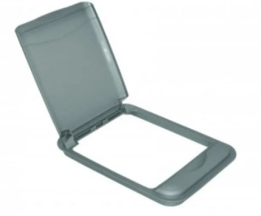 | SECCHIO RV35 COP C10 | Крышка для контейнера BIG BOX, 32л, серый С10 | шт. | 23.38 | Склад МТ
 | SECCHIO RV50 COP C10 | Крышка для контейнера BIG BOX, 50л, серый С10 | шт. | 23.38 | Склад МТ
Контейнер для мусора SWING 2.0 Крепится на прочный поворотный держатель из полимеров. Автоматическое открытие и закрытие при открытии двери. Основную нагрузку веса контейнера несет держатель, а не дверь, что позволяет не повредить ее со временем. Может быть установлен как на правой, так и на левой стороне. Возможен объемами: 24, 18, 15 и 12 литров. Подходит для всех петель (допускает максимальное открывание). Материал – пластик полипропилен и нейлон, армированный стекловолокном.
Изображение | Артикул | Наименование | Ед. изм. | Цена, евро, розн. | Категория складской программы
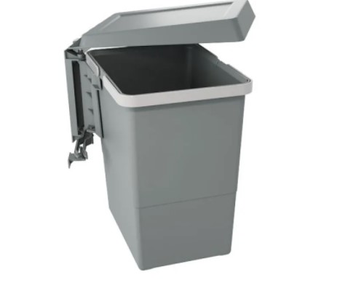 | PBN ASG28 | Контейнер SWING 2.0 (340х260хh310мм), 15л | шт. | 25.81 | Склад МТ
 | PBN ASG34 | Контейнер SWING 2.0 (340х260хh360мм), 18л | шт. | 26.51 | Склад МТ
Контейнер для мусора RING Крепление к фасаду и каркасу универсальное (левое/правое). Корпус крепится к фасаду. Крышка крепится к каркасу. Ведро снимается. Автоматическое открытие крышки при открывании двери. Объем: 10 и 12 литров. Возможна отделка корпуса из нержавеющей стали (глянец), тисненого алюминиевого листа и пластика (цвет белый, песочный, серый). Материал – пластик полипропилен или пластик полипропилен и нержавеющая сталь
Изображение | Артикул | Наименование | Ед. изм. | Цена, евро, розн. | Категория складской программы
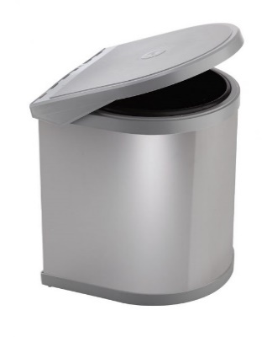 | PP602/1 C10 | Контейнер RING (265x320мм), 10л, пластик | шт. | 10.91 | Склад МТ
 | PPI607/1 12L С10 | Контейнер RING (265х365мм), 12л, нерж + пластик | шт. | 26.95 | Склад МТ
Выдвижной контейнер для мусора ECOFIL В комплекте с направляющими полного выдвижения. Предназначен для распашных дверок. Легко крепится на дно корпуса с помощью 4х шурупов. Объем: контейнеры COVER BOX 24 и 18 литров. В комплекте может быть одно или два ведра одинакового объема. Материал – пластик полипропилен, хромированная сталь
Изображение | Артикул | Наименование | Ед. изм. | Цена, евро, розн. | Категория складской программы
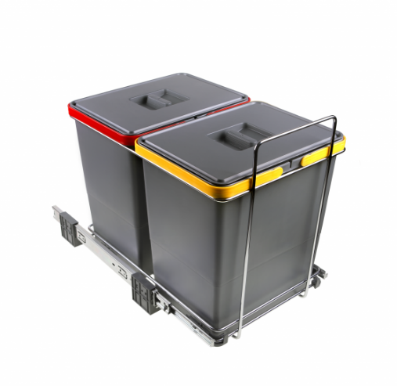 | PF01 34B2 | Комплект контейнеров ECOFIL (300х450х360мм) 2 х18л | компл. | 48.60 | Склад МТ
 | PF01 44B2 | Комплект контейнеров ECOFIL (300х410х505мм) 2 х 24л | компл. | 51.98 | Склад МТ
 | PF01 34C1 | Контейнер ECOFIL (230х410х405мм) 1 х 18л | компл. | 40.69 | Склад МТ
Выдвижной контейнер для мусора CITY В комплекте с направляющими полного выдвижения. Предназначен для распашных дверок. Устанавливается на дно корпуса. Простое крепление с помощью 4х винтов. Объем: 2 ведра по 18 литров. В комплекте идет 1 крышка с фильтром. Верхнюю полку можно использовать как держатель для предметов (моющие средства, губки т.п.). Материал – пластик полипропилен, хромированная сталь, пластик полипропилен. Цвет - антрацит.
Изображение | Артикул | Наименование | Ед. изм. | Цена, евро, розн. | Категория складской программы
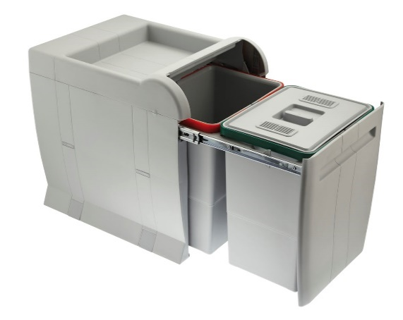 | PTA 4045B | Выдвижной контейнер CITY (350х470х440мм) 2х18л | компл. | 70.63 | Склад МТ
Встроенный контейнер для мусора SQUARE 2.0 Работает на базе ящиков Tandembox и Legrabox от компании BLUM. Монтируется на фасад. Возможность регулировки. Конструкция в виде моноблока из оцинкованной стали, окрашенной порошковой краской. Каждый контейнер комплектуется крышкой с фильтром. Автоматическая крышка для герметичного закрывания комплектуется отдельно. Контейнеры, объемом 8 и 24 литров. Материал – пластик полипропилен
Изображение | Артикул | Наименование | Ед. изм. | Цена, евро, розн. | Категория складской программы
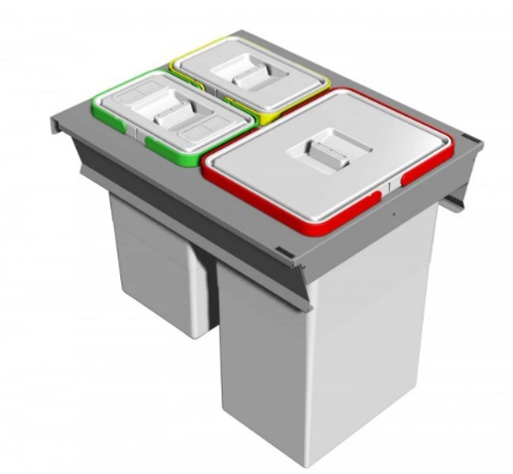 | PA3 INC5045A | SQUARE 2.0 комплект из 3х встроенных контейнеров, 2 х 8л + 24л | компл. | 114.64 | новинка
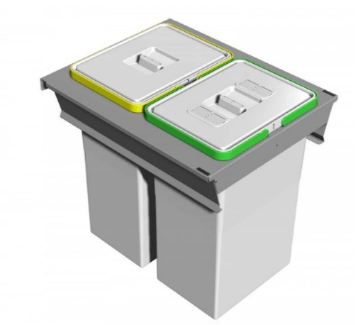 | PA3 INC5045B | SQUARE 2.0 комплект из 2х встроенных контейнеров, 2 х 24л | компл. | 111.13 | новинка
Контейнеры для выдвижных ящиков METROPOLIS Система лотков и контейнеров, которые устанавливаются непосредственно на дно готового ящика. Лотки оснащены гибким уплотнителем для компенсации возможных различий в размерах и обеспечивающих плотную фиксацию. Возможность перемещения разделителей и добавления аксессуаров. Все контейнеры оснащены крышкой с фильтром, поглощающим неприятные запахи. Контейнеры COVER BOX, объемом 12 и 15 литров. В комплект входит два или три контейнера. Материал – пластик полипропилен. Цает - антрацит
Изображение | Артикул | Наименование | Ед. изм. | Цена, евро, розн. | Категория складской программы
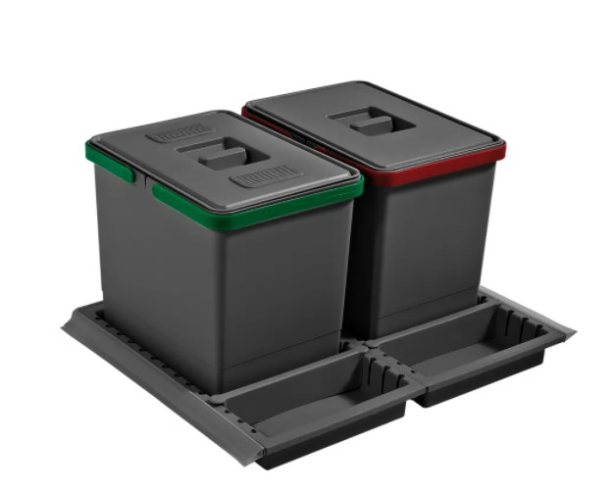 | PTC22 06050 1F C97 | Набор контейнеров и лотков Metropolis (500x600x220мм), 2х12л | компл. | 36.45 | новинка
 | PTC28 06050 3F C97 | Набор контейнеров и лотков Metropolis (500x600x280мм), 2х15л | компл. | 34.83 | новинка
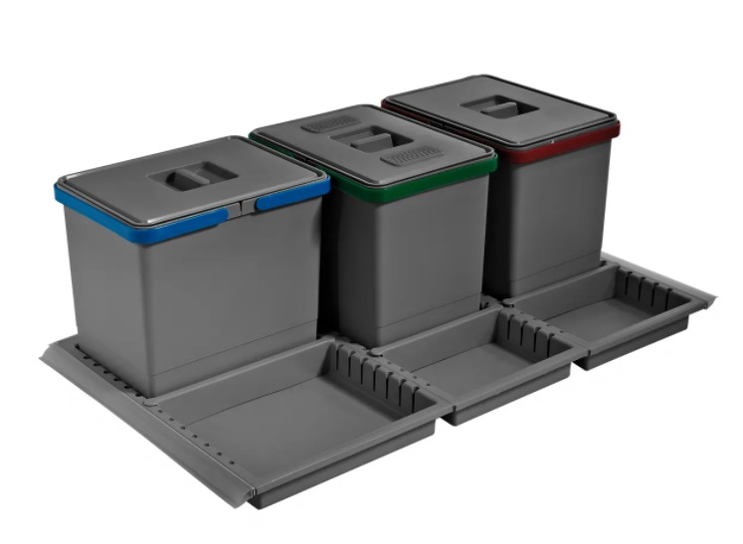 | PTC28 09050 5F C97 | Набор контейнеров и лотков Metropolis (500x900x280мм), 3х15л | компл. | 47.25 | новинка

 |  | Цены указаны в EURO (для справки) с учетом НДС. Оплата производится в гривнах по курсу Межбанк+1%.

